TIVA C
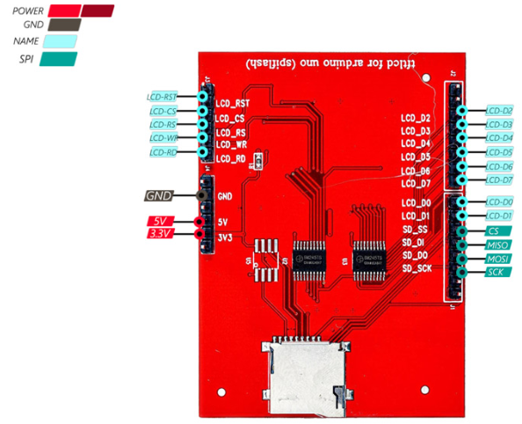
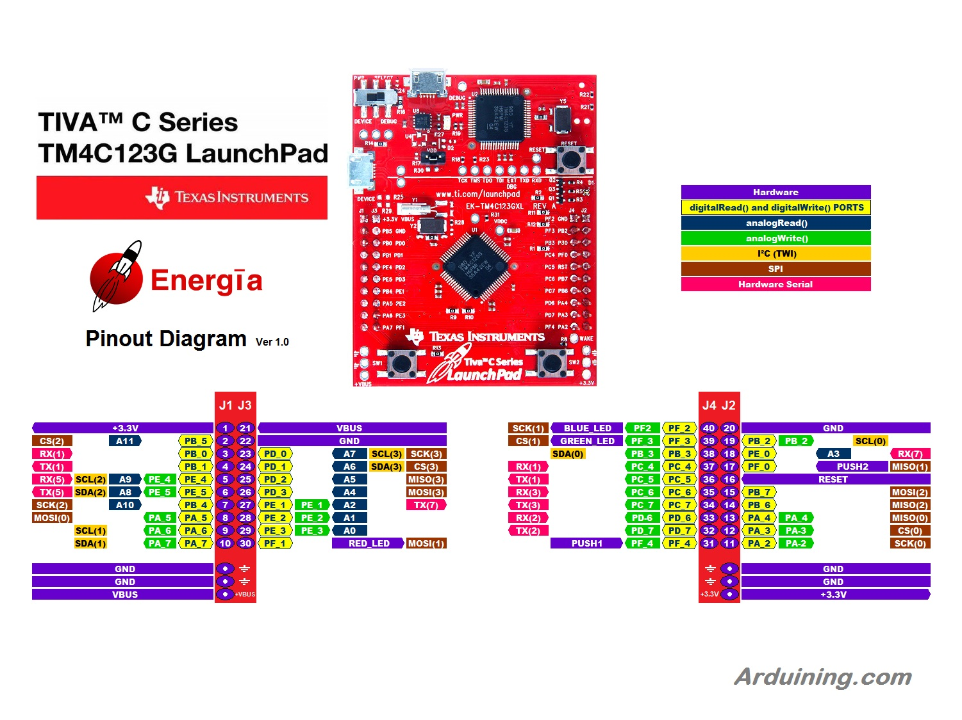
Conexiones SD |  | Conexiones ESP
Pin de la tiva | Pin de la TFT | Pin de la tiva | Pin del módulo BT
VBUS | VBUS | PC6 (RX3) | TX BT1
3.3V | 3V3 | PC7 (TX3) | RX BT1
GND | GND
PA2 | SCK
PA3 | CS
PA4 | MISO
PA5 | MOSI

Conexiones TFT |  | Conexiones Nano
Pin de la tiva | Pin de la TFT | Pin de la tiva | Pin
PD0 | LCD_RST | PC4 (RX1) | Nano PD1 (TX)
PD1 | LCD_CS | PC5 (TX1) | Nano PD0 (RX)
PD2 | LCD_RS
PD3 | LCD_WR
PE1 | LCD_RD
PB [7:0] | LCD_D[7:0]

ESP32
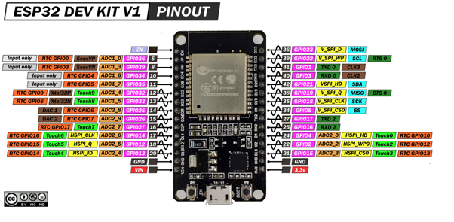
Conexiones Push buttons
D32 | UP
D33 | DOWN
D34 | LEFT
D35 | RIGHT
D25 | SHOOT

Arduino nano
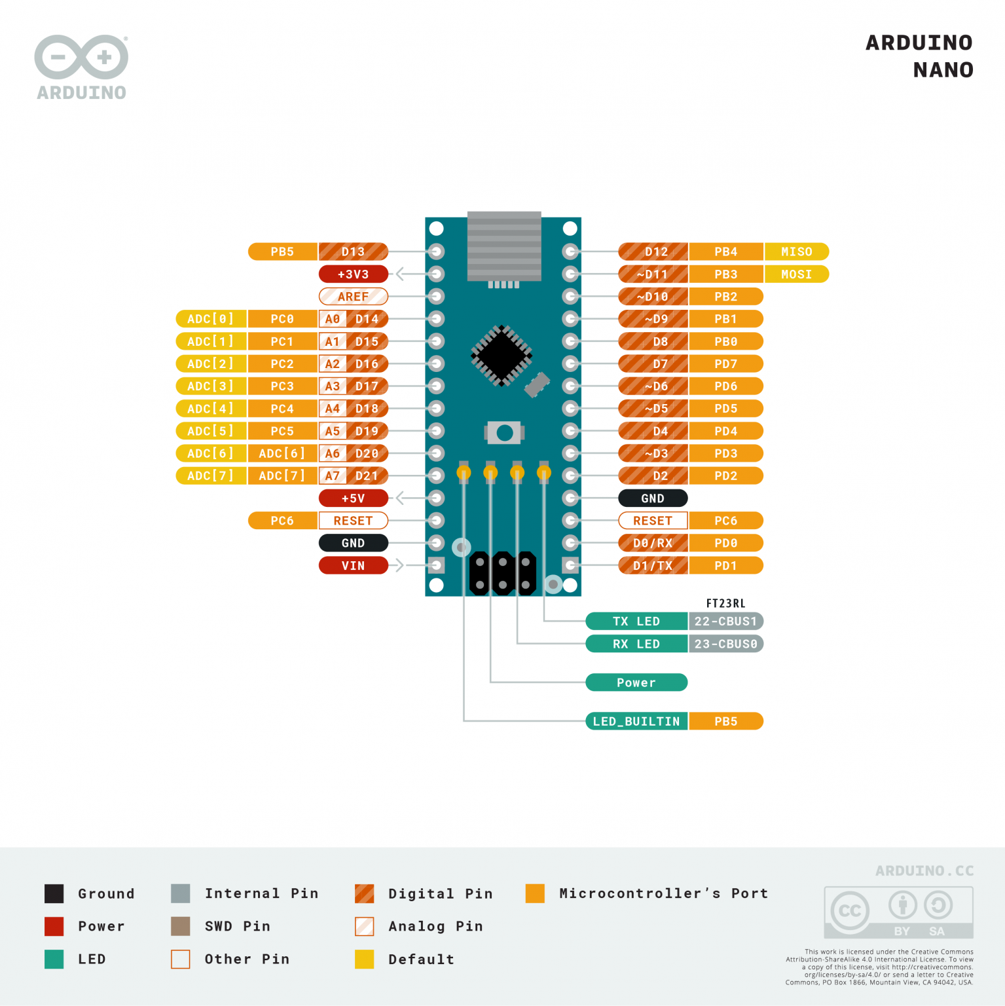
Conexiones COM
Pin del Nano | PIN Tiva C
PD0 (RX) | PC5 (TX1)
PD1 (TX) | PC4 (RX1)

Conexiones Buzzer
Pin del Nano | PIN Tiva C
PB0 | Buzzer

